Раздел 1 Сбор, анализ и прорабо
Кофейня Casual

Уточняющие вопросы | Почему выбрали именно этот вопрос
Как видение доводится до сотрудников | Если видение доводится до сотрудников и обсуждается на регулярной основе то оно работает
Как оцениватеся движение в сторону желаемого образа | Определить критерии по которым станет понятно достигла ли организация желаемого образа или нет
Как оценивается дстижение целей в бизнесе, с какой периодичностью и в ккаком виде осуществляется мониторинг | Если нет оценки целей и мониторинга то большинство из этих целей не достигаются никогда
Какие бизнес прцессы есть в компании | Зафиксировать какие значимые и важные бизнес процессы выделяет заказщик
На достижение каких целей направлен каждый из бизнес процессов | Определить видётся ли работа с целямми на регулярной основе
Как оценивается достижение целей | Для оценки того достигнута цель или нет, определить измеримые показатели достижения цели
Как оценивается качество напитка | Опредилить существуют ли критерии качества напитка, метод провеки качества напитка
Как бариста замотивирован чобы прецессы выполнялись превосходно | Определить обеспечивают ли процесс ожидаемый результат и совершенствуется на регулярной основе
Как осуществляется управление нормативной документацией процесса, актуализируется ли документация, кто овечает за полноту и актуальность документации | Определить как и кем ведётся работа с документацией
Как обеспечивается доступ к актуальной и полной документации сотрудников заказщика | Определить в каком виде доводить=ся нормативная документация до сотрудников компании
Опредилины ли правила приёмки и критерии качества перерабатываемых ресурсов | Определить правила приёмки ресурсов и то как определяются критерии качества перерабатываемых ресурсов
Почему компания не осуществляет сотрудничество с поставщиками ресурсов | Определить причину того что заказщик сам производит закупки а не пользуется услугами поставщиков
Определены ли требования к поддерживающим ресурсам и выполняются ли они в строгом соответствии с требованиями | Определить как определны требования к поддерживающим ресурсам и степень их выполнения
Кто внутри организации управляет поддерживающими ресурсами есть ли закреплённые (ответственные) лица | Определить ответственные лица ведущие работу с поддерживающими ресурсами
Разработан ли проофиль должностей внутри организации | Определить существуют ли требования к кандидатам на выбранную позицию. Оценить уровень зрелости организации и убедиться в отсутствии случайных людей на рабочих местах
Распределена ли ответственность внутри компании среди сотрудников | Определить понимает ли каждый сотрудник компании за что он внутри компании отвечает
Существует ли система оплаты труда и привязана система оплаты труда к орг.структуре | Определить как система оплаты труда связана с организационной структурой и как расчитывается
Проработана ли на предприятии модель компетенции и составлен ли перечень базовых компетенций | Определить обладает ли компания каким-либо набором компетенций и покрыты ли базовые наборы компетенций сотрудниками компании
Узнать кто отвечает в организации за работу с персоналом | Оределить ответственное лицо за рабоу с персоналом

Блок | Интерпретация результатов
Цели компании | Анализ и оптимизация
Бизнес-процессы | Регламентация
Ресурсы | Анализ и оптимизация
Персонал | Регламентация
Информационные системы | Анализ и оптимизация
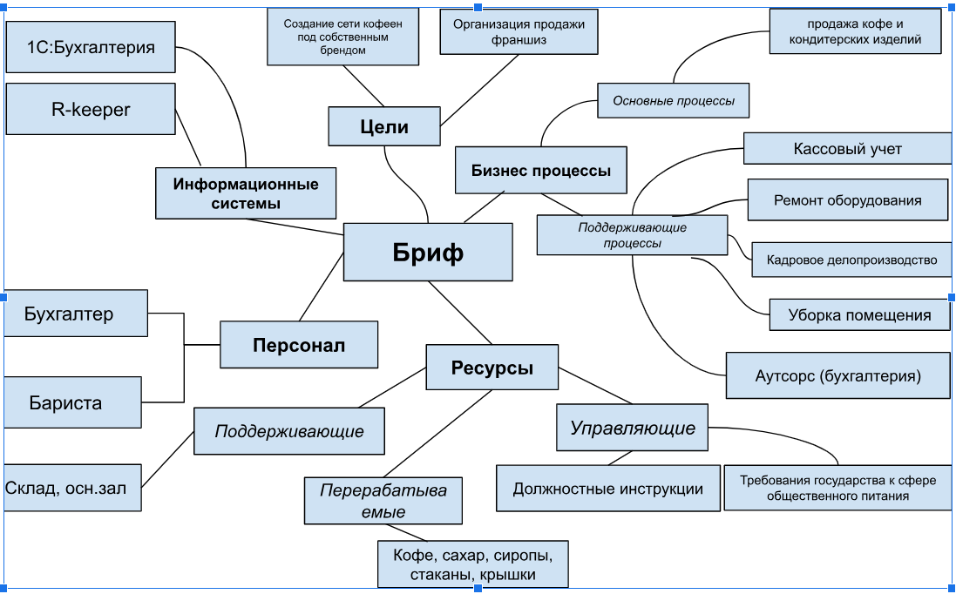
3. Заполнить бриф для выбранного кейса в формате интеллект-карты.
Для отрисовки брифа можете воспользоваться нашим шаблоном или использовать любые удобные инструменты, например:
draw.io (diagrams.net)
Camunda - Modeler
Визуальная платформа для совместной работы любых команд | Miro
Для редактирования нажмите на картинку, три точки и кнопку "Изменить".

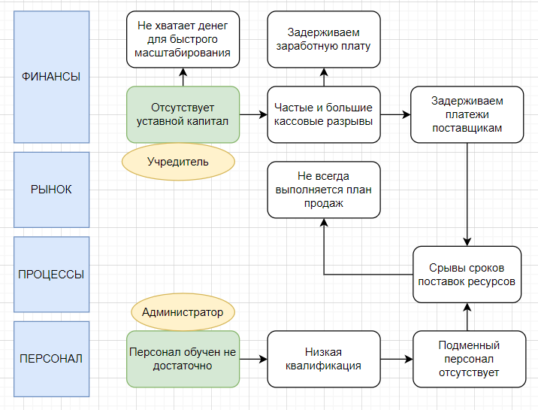

Метод 5П:
Проблема для анализа: | Персонал обучен не достатоно
Почему? | Нет специалистов для обучения
Почему? | Большая текучка кадров
Почему? | Задерживаем заработную плату
Почему? | Большие кассовые разрывы
Почему? | Не выполнение плана продах

Описание
Ключевая проблема 1 | Отсутствует уставной капитал
Стратегическая инициатива 1 | Следует обратиться к учредительным документам организации и проанализировать требования к минимальному размеру уставного капитала.
Ключевая проблема 2 | Персонал обучен не достаточно
Стратегическая инициатива 2 | Привлечение экспертов к обучению персонала на регулярной основе, внедрение общедоступного корпоративного портала с результатами тестирования, увеличение поощерения строго пропорционально результатам прохождения тестирования

Описание
Ключевая проблема | Персонал обучен не достаточно
Стратегическая инициатива | Привлечение экспертов к обучению персонала на регулярной основе, внедрение общедоступного корпоративного портала с результатами тестирования, увеличение поощерения строго пропорционально результатам прохождения тестирования
Ожидаемые результат | Высококвалифицированный коллектив
Дедлайн | 2 месяца после внедрения СИ
Ответственный | Администратор
Сегмент | Персонал
Показатель мониторинга 1 | Обучение: измерение степени усвоения знаний и навыков с помощью тестов, практических заданий и симуляций.
Показатель мониторинга 2 | Поведение: анализ изменений в поведении сотрудников на работе.
Показатель мониторинга 3 | Возврат инвестиций (ROI): оценка финансовой эффективности обучения и его вклада в общую прибыль компании.

Раздел 2 Анализ бизнес-процессо
1. Для выбранного кейса, опишите процесс “Набор персонала”. Для описания процесса используйте одну из нотаций: IDEF0, BFC, CFFC, EPC или BPMN. Обоснуйте свой выбор.

Описание
Цель моделирования | Автоматизация
Нотация | BPMN

AS IS

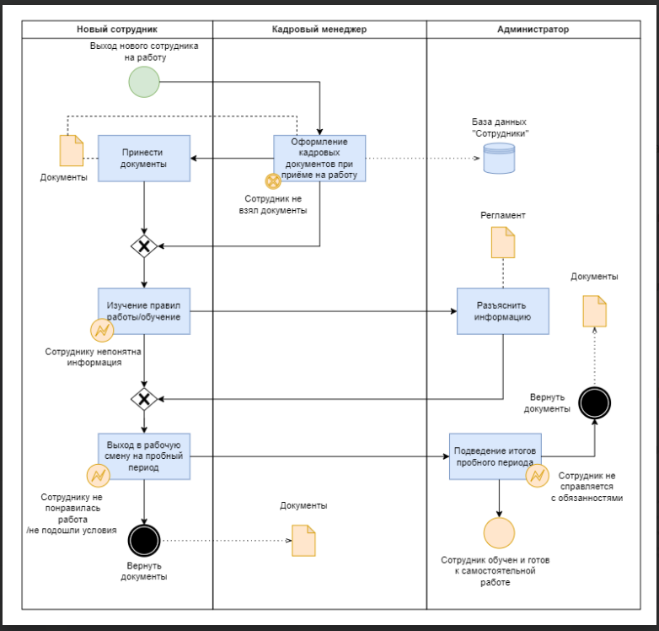

Улучшения по текущему прцессу
Автоматизировать процесс приёма документов от сотрудника: отсканированные копии документов приходят на почту HR-у
Правила работы и вся интересующая сотрудника информация приходит для ознакомления на почту , сотрудник в любое время может открыть документацию для ознокамления

TO BE

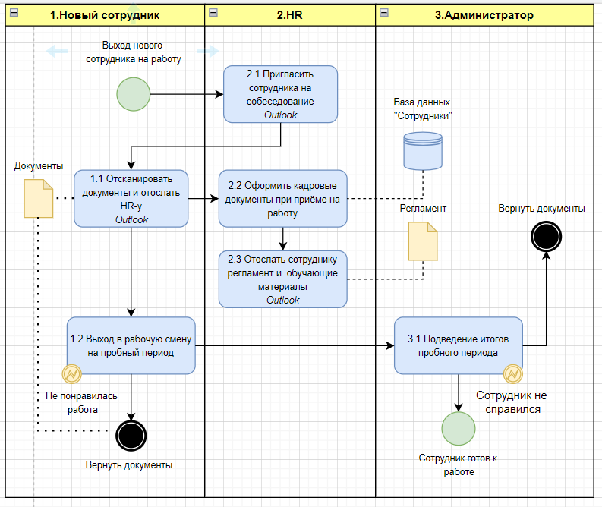

Улучшения | Цель мероприятия (какую пользу хотите принести процессу)
Кайдзен улучшения
Набор сотрудников с опытом работы в смежной отрасли | Сократить время обучения до одного дня или ограничиться ознакомлением с регламентом компании
Создать ознакомимтельный видео-ролик о жизни компании, условиях работы и закрепить его при подаче обьявлеия о вакансии | Сократить время на собеседовании и отсеять 20% недовольных сотрудников
Ежедневный мониторинг результатов обучения | Сократить время обучения если сотрудник покажет результат на 1-2 день обучения

Предлагаемые улучшнения значительно сокращают время адаптации сотрудника на новом месте и закрывают зачительную часть интересующих вопросов в период ознакомления с вакансией компании

Улучшения | Цель мероприятия (какую пользу хотите принести процессу) | Ожидаемый результат (что хотим получить) | Ответственный | Дедлайн | Перечень ресурсов | Бюджет
Набор сотрудников с опытом работы в смежной отрасли | Сократить время обучения сотрудника | Сотрудник с повышенным KPI в первый месяц работы в компании | HR | 2024-11-14 | Арендуемая площадка для подачи обьявлений о вакансии | 1000 р/мес.
Создать ознакомимтельный видео-ролик о жизни компании, условиях работы и закрепить его при подаче обьявлеия о вакансии | Сократить время на собеседовании и отсеять 20% недовольных сотрудников | Сократить текучку на 2-3 ознакомительный день на 20% | HR | 2024-11-14 | Платформа для создания видео контента | 2000 руб
Автоматизировать процесс приёма документов от сотрудника: | Исключить возможность того что сотрудник забудет документы при оформлении | Отсканированные копии документов приходят на почту HR-у в первый день оформления сотрудника | HR | 2024-11-14 | Outlook | 0руб.

Раздел 3 Анализ влияния
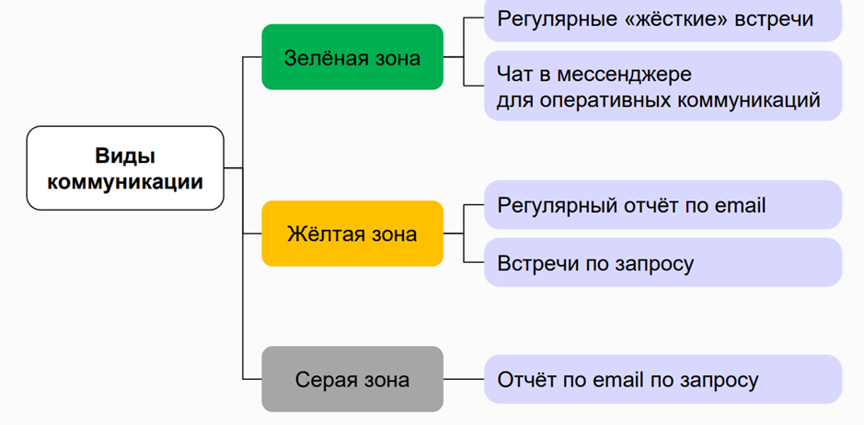
1. Составьте матрицу стейкхолдеров процесса “Набор персонала”. Выберите ключевого стейкхолдера. Обоснуйте свой выбор.
Распределите стейкхолдеров по матрице процесса.
Прямо определяет требования |  | Администратор | Собственник компании
Определяет косвенно | Бухгалтер | Контрагенты
Не определяет требования | HR
 | Не пользуется продуктом | Поользуется опосредованно | Прямо пользуется продуктом

Ключевой стейкхолдер: | Собственник компании
Обоснование: | Заинтересован в поддержании имиджа компании, в проффесианолизме ее сотрудников, принимает непосредственное участие в найме сотрудников и формированни ФОП

Вид коммуникации | Стейкхолдеры | Цель общения
Зеленая зона | Собственник, администратор | Узнать каким по мнению стейкхолдера должен быть будующий сотрудник компании
Желтая зона | контрагенты | Узнать на каком уровне должно проходить дальнейшее взаимодействие сотрудника с контрагентом, требования и ожидания
Серая зона | Бухгалтер, HR | Обозначить формальности при оформлении документации, взаимодействии на стадии собеседования

Перечень рисков процесса
Сотрудник не взял необходимые документы | Предупреждать о необходимости взять документы уведомлением на почту в день оформления документов
Сотруднику не понятна информация | Обсудить с сотрудником всю необходимую информацию заранее в день оформления документов и закрыть все интересующие его вопросы
Сотруднику не понравилась работа/не подошли условия | Обсудить условия работы и провести ознакомительный день перед оформлением документов
Сотрудник не справляется с обязанностями | Предоставить сотруднику все должностные инструкции по интерисующей его вакансии под роспись

 | маловероятно | вероятно | очень вероятно
влияние на процесс и его результаты |  | Сотрудник не справляется с обязанностями | Сотруднику не понравилась работа/не подошли условия | очень вероятно
 | Сотруднику не понятна информация | Сотрудник не взял необходимые документы |  | вероятно
 |  |  |  | маловероятно
 | вероятность проявления

Ключевые риски | Обоснование
Сотрудник не справляется с обязанностями | Сотрудник не соответствует требованиям компании и подлежит увольнению, что приводит к текучке кадров
Сотруднику не понравилась работа/не подошли условия | Сотрудник расторгает договор, следовательно штат неукомплектован

Ключевой риск | Стратегия работы с риском | Обоснование
Сотруднику не понравилась работа/не подошли условия | Принятие | Спланировать компесирующее мероприятие на стадии приема сотрудника на работу с целью заранее ознакомить его с условиями работы и закрыть все интересующие его вопросы

